상품제안서
부직포 선물세트 가로형 | 상품코드: F31339

 |  |  |  |  |  |  | 02-412-0044 | www.easy1.co.kr
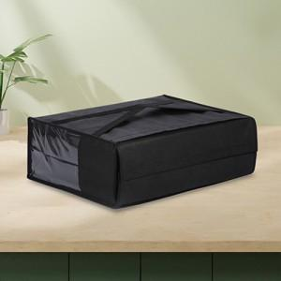

【상세/제작정보】

【인쇄/포장옵션】 | 실크 / 포장불가능

【공급단가】 | 수량 | 300~ | 500~ | 1,000~ | 3,000~ | 5,000~
*VAT별도 | 소 : 375-285-140 | 1,870원 | 1,840원 | 1,800원 | 1,750원 | 1,720원
 | 중 : 420-295-150 | 2,000원 | 1,960원 | 1,920원 | 1,870원 | 1,840원
 | 대 : 465-345-150 | 2,250원 | 2,210원 | 2,160원 | 2,100원 | 2,070원

【상품 URL】 | https://dev.easy1.co.kr:443/src/goods_detail.php?gdno=31339

